수정
기획 | 평화로운 시골 마을에서 농사와 가축을 키우면 지내는 플레이어가 재난을 극복해 가면서 |  | 실제 플레이 레벨 제한 |  | 튜토리얼용 레벨
 | 성실히 일을 하면서 레벨이 오르게되고 특정 레벨에서 착용할수 있는 특별한무기(전설의 몽둥이)를 찾게 되면서 |  | Lv 1 |  | 1
 | 수렵을 하면서 생산성이 오르게 되면서 플레이어의 영역을 확장 해나감 |  | Lv 5 | 건물 업그레이드가 가능 | 2
 |  |  | Lv 10 | 아서왕이 곰을 때려잡던 전설의 몽둥이로 사냥이됨 | 3
메인 건물과 생산건물 (업그레이드 가능) |  |  |  | 몽둥이를 숲속에서 찾아야 함
플레이어는 메인건물 주변 (울타리로 영역 지정) 에서 경작을 하고, 가축을 키우고, 생산한 농작물과 축산물 요리를 하면 레벨이 Up
Lv이 오르면 건물을 업그레이드 할수 있음
메인 건물을 업그레이드 하면 요리를 할수 있게됨 (Lv.5)
Lv5가 되서 요리를 하게 되면 쉽게 접할수 없는 동물이 등장해서 포획할 기회가 생김

플레이어의 Lv이 오르면 가축들의 생산량이 증가(닭의 계란, 젖소의 우유)

Lv10 이 되야 사냥을 수 있음. (몽둥이)

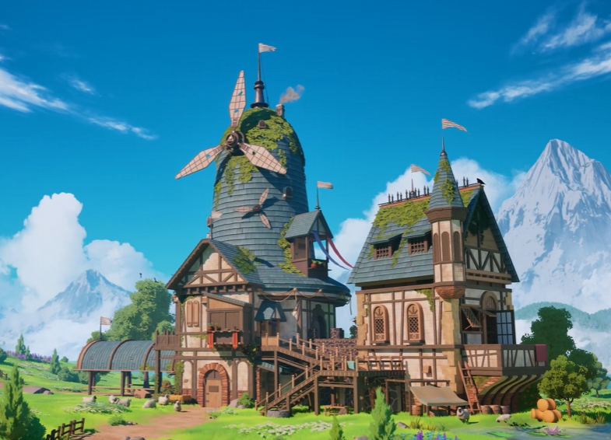
 |  | 그래픽
구현 | [플레이어 이동 메서드]
 | wasd 이동
 | 마우스 클릭으로 UI 조작

 | [경작 메서드]
 | 밭 범위
 | if (플레이어가 정해진 밭 범위 내에 들어오면)
 | "경작하기" UI 활성화

 | if (경작하기 버튼 누르면)
 | 인스턴시에이트(인벤토리 씨앗에 맞는 식물 오브젝트 소환)
 | if (일정 시간 지나면)
 | 성장스크립트
 | if (다자란 오브젝트.activeself == true)
 | "수확하기" UI 활성화

 | if (수확하기 버튼 누르면)
 | 디스트로이 (다 자란 식물)

 | [동적 개체 메서드]
 | if(낮일 때)
 | 밤인가?(bool) = false;
 | 공격 개체 SetActive(false);
 | 포획 개체 : 오브젝트 풀로 땡겨오기;
 | if (포획 시)
 | 포획 개체 리스트에서 해당 개체는 비활성화;
 | 플레이어 인벤토리 리스트에 "길들여진 개체" 추가;

 | if(밤이 되었을 때)
 | 밤인가?(bool) = true;
 | 공격 개체 : 오브젝트 풀로 미리 땡겨와놓고 소환 (밤)
 | if (사냥 성공 시)
 | 공격 개체 비활성화
 | 인스턴시에이트로 아이템 오브젝트 소환

 | [UI]
 | 집 - 강화,

